Feuil1
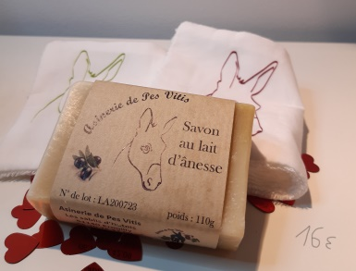
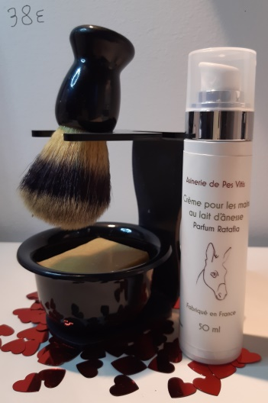
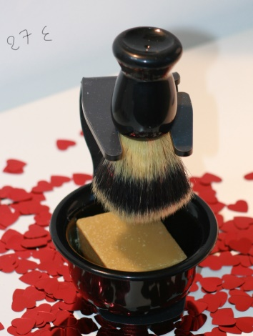
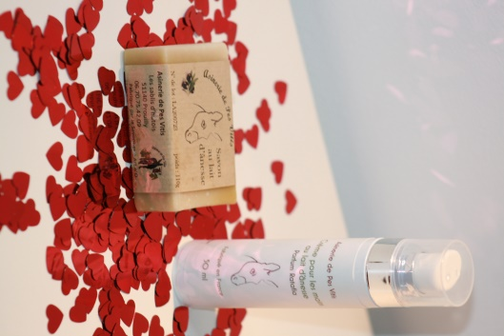
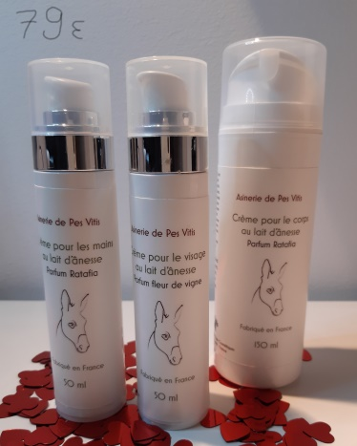
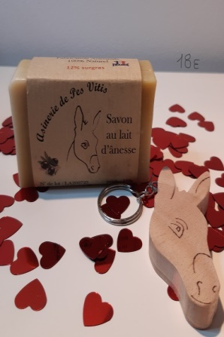
Asinerie de pes vitis 51140 PROUILLY Tel : 06.20.66.67.41 / 06.70.75.41.09


Nom Prénom |  |  | Nous pouvons expédier ou livrer votre coffret à une autre ADRESSE de Livraison : ……………………………………
Adresse |  |  |  |  |  | ………………………………………..
 |  |  |  |  |  | ………………………………………..
Code Postal |  |  |  |  |  | ………………………………………..
Numéro de Tel |  |  |  |  |  | Date de Livraison souhaitée | ………………………………………..

 |  |  |  | 0 |  |  |  | 0
 | cadeau Saint Valentin |  |  |  | https://www.asineriedepesvitis.com
 | Savon + lingettes "ânes" | 16.0 €
 | porte clès + savon | 17.0 € |  |  | asineriedepesvitis@gmail.com
 | Blaireau + savon | 22.0 €
 | savon + crème mains | 24.0 € |  |  | Asinerie de pes vitis
 | Blaireau + savon + crème mains | 38.0 €
 | 3 crèmes | 79.0 €

